关系图
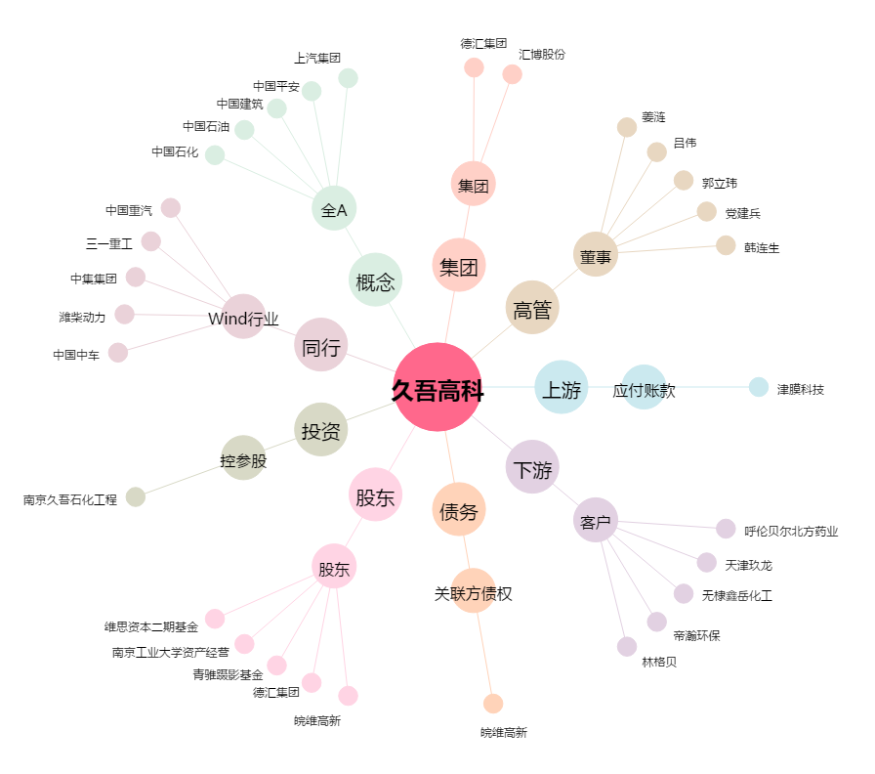
久吾高科[300631.SZ] - 关系概览图

